기본입력사항
자료출처 : | http://cafe.daum.net/transtax/QNG9/11
상 호 | 조세실 | 대표자명 | 주황규 |  | 사업자등록번호 CHECK
사업자등록번호 | 3128512347 | 소 재 지 | 충남 천안시 서북구 오성로 103,6층 두정동 청풍프라자 |  | 7 | OK | 1

1. 사업소득 간이지급명세서 제출기한 (근로장려금 소득금액 파악)
· 지급일이 속하는 반기 마지막 달의 다음달 말일
① 1월 ~ 6월 지급분 -> 7월 31일까지
② 7월 ~12월 지급분 -> 다음해 1월 31일까지

☞ 제출기한 내 미제출시 가산세가 부과됩니다.
· 미제출금액 x 0.5% (3개월 내 제출시 0.25%)
· 불분명 또는 허위 제출금액 x 0.5%

2. 다음해 3월10일까지 (비거주자는 다음해 2월 말일) 까지 사업소득지급명세서 제출(전년도 1월~12월)

※ ★지급시(돈 지급할때)★ 지급총액이 33,330원 이하는 소액부징수(소득세1,000원미만)
사업소득자는 종합소득세 신고해야 함.
사업소득금액이 500만원이 넘어가면 건강보험 피부양자에서 별도로 분리되어 1년간 지역보험료를 내야 함.

업종코드 | 종목 | 내역 |  | 단순경비율 |  | 기준경비율
 |  |  |  | 기본율 | 초과율
940100 | 저술가 | 작가 / ◦학술ㆍ문예에 관한 번역수입금액포함 |  | 58.7% | 42.2% | 17.2%
940200 | 화가관련 | 화가 및 관련 예술가 / ◦회화, 서예가, 조각가, 만화가, 삽화가, 도예가 |  | 72.3% | 61.2% | 18.7%
940301 | 작곡가 | 음악가 및 연예인 / ◦작곡가, 편곡가, 작사가 ◦각색영화편집 |  | 58.5% | 41.9% | 20.7%
940302 | 배우 | 음악가 및 연예인 / 배우, 탤런트 등 ◦배우, 탤런트, 성우, MC, 코메디언, 개그맨, 만담가 |  | 34.0% | 7.6% | 9.7%
940303 | 모델 | 음악가 및 연예인 / 모델◦탤런트, 배우 등의 광고모델수입 포함 |  | 50.8% | 31.1% | 6.9%
940304 | 가수 | 음악가 및 연예인 / ◦가수 |  | 37.3% | 12.2% | 12.2%
940305 | 성악가 | 음악가 및 연예인 / 성악가 등 ◦성악가, 국악인, 무용가, 고전음악연주가, 악사, 영화감독, 연출가 |  | 53.1% | 34.3% | 20.7%
940306 | 1인미디어 콘텐츠창작자 | 기타자영업/<예 시> ·유튜버, BJ, 크리에이터 등 *인적 또는 물적시설을 갖춘 미디어콘텐츠창작업은 921505 적용 |  | 64.1% | 49.7% | 19.2%
940500 | 연예보조 | 연예보조서비스 /◦연예보조출연자(엑스트라), 조명, 촬영, 장치, 녹음, 분장 등 기타 |  | 70.9% | 59.3% | 23.7%
940600 | 자문·고문 | 기타자영업 / 자문,감독,지도료,고문료,교정료 ◦자격있는 자가 개업하지 않고 일시적으로 받는 자문ㆍ감독ㆍ지도료 등 이와 유사한 수입 ◦교정, 고증, 필경, 타자 또는 음반취입의 대가로 받는 금품 |  | 58.4% | 41.8% | 21.1%
940901 | 바둑기사 | 기타자영업 / 바둑기사 |  | 66.0% | 52.4% | 7.3%
940902 | 꽃꽃이교사 | 기타자영업 / 꽃꽂이교사 ◦꽃꽂이, 무용, 음악, 사교댄스 및 요리교사 |  | 79.8% | 71.7% | 16.7%
940903 | 학원강사 | 기타자영업 / 학원강사,강사,과외교습자,재단사 ◦학원강사 |  | 61.7% | 46.4% | 19.4%
940904 | 직업운동가 | 기타자영업 / 직업운동가 ◦운동지도가, 기사, 역사(심판포함), 경륜, 경정선수, 기수, 경기기록계원, 감독 등 포함 |  | 58.6% | 42.0% | 16.6%
940905 | 봉사료수취자 | 기타자영업 / 유흥접객원 및 댄서 ◦손님과 함께 술을 마시거나 노래 또는 춤으로 손님의 유흥을 돋우는 접객원(「식품위생법시행령」 제22조) |  | 61.7% | 46.4% | 16.5%
940906 | 보험설계 | 기타자영업 / 보험설계사 ◦보험가입자의 모집 또는 집금 등의 활동을 하고 실적에 따라 보험회사, 은행으로부터 모집, 집금수당 등을 받는 업 |  | 77.6% | 68.6% | 26.6%
940907 | 음료배달 | 기타자영업 / 음료품배달원 ◦판매실적에 따라 수수료를 받는 요구르트 등의 배달원 ·우유배달판매, 요구르트배달판매 *음료품 소매판매원(→522099) |  | 80.0% | 72.0% | 22.4%
940908 | 방판.외판 | 기타자영업 / 적외판원,학습지방문판매원,화장품외판원,정수기,자동차방문판매원,기타외판원 |  | 75.0% | 65.0% | 25.7%
940909 | 기타자영업 | ◦컴퓨터 프로그래머, 조율사, 전기ㆍ가스검침원 등 달리 분류되지 않은 기타 자영업으로서 독립된 자격으로, 고정보수를 받지 아니하고 그 실적에 따라 수수료를 지급받는 경우 포함 ·어로장 |  | 64.1% | 49.7% | 19.2%
940910 | 다단계판매 | 기타자영업 / 다단계판매원의후원수당 ◦「방문판매 등에 관한 법률」에 따른 다단계 판매원의 후원수당 *다단계판매원의 소매수입(→525200) |  | 67.8% | 54.9% | 19.9%
940911 | 기타모집수당 | 기타자영업 / 기타모집수당,채권회수수당 |  | 67.3% | 54.2% | 22.6%
940912 | 간병인 | 기타자영업 / 개인간병인 병원, 요양소, 산업체 및 기타 관련기관에서 거동이 불편한 환자를 돌보는 일을 수행하고 대가를 받는 업 ·방문간호서비스, 파출간병인서비스 |  | 80.2% | 72.3% | 16.3%
940913 | 대리운전 | 기타자영업 / 대리운전기사 ◦대리운전용역을 직접 제공하고 실적에 따라 대가를 받는 업 |  | 73.7% | 63.2% | 17.1%
940914 | 캐디 | 기타자영업 / 골프장캐디 ◦골프장에서 경기자를 따라다니며 보조용역을 수행하고 대가를 받는 업 |  | 67.3% | 54.2% | 15.8%
940915 | 목욕관리사 | 기타자영업 / 목욕관리사 ◦손님의 목욕을 도와주고 대가를 받는 업 |  | 69.8% | 57.7% | 16.7%
940916 | 행사도우미 | 기타자영업 / 행사도우미 ◦사업체 등에서 자사 상품 및 시설의 장점, 기능 등을 홍보하고 그 대가를 받는 업 |  | 68.1% | 55.3% | 22.4%
940917 | 심부름용역 | 기타자영업 / 심부름용역원 ◦개인 및 사업체의 각종 정보 등을 제공하고 심부름업체 등으로 부터 그 대가를 받는 업·말벗서비스, 심부름센터 |  | 69.2% | 56.9% | 23.9%
940918 | 퀵서비스 | 기타자영업 / 퀵서비스배달원 ◦오토바이 등을 이용하여 직접 짐이나 서류 등을 지정된 곳에 빠르게 전달해 주고 그 대가를 받는 업 |  | 78.8% | 70.3% | 25.3%
940919 | 물품배달 | 기타자영업 / 기타물품배달원 ◦의류(직물) 운반원, 이삿짐 운반원, 짐 운반원 등 각종 물건을 운반해 주고 그 대가를 받는 업 |  | 68.0% | 55.2% | 22.6%
851101 | 병의원 | 병원 / 요양병원 |  | 78.6% |  | 19.0%

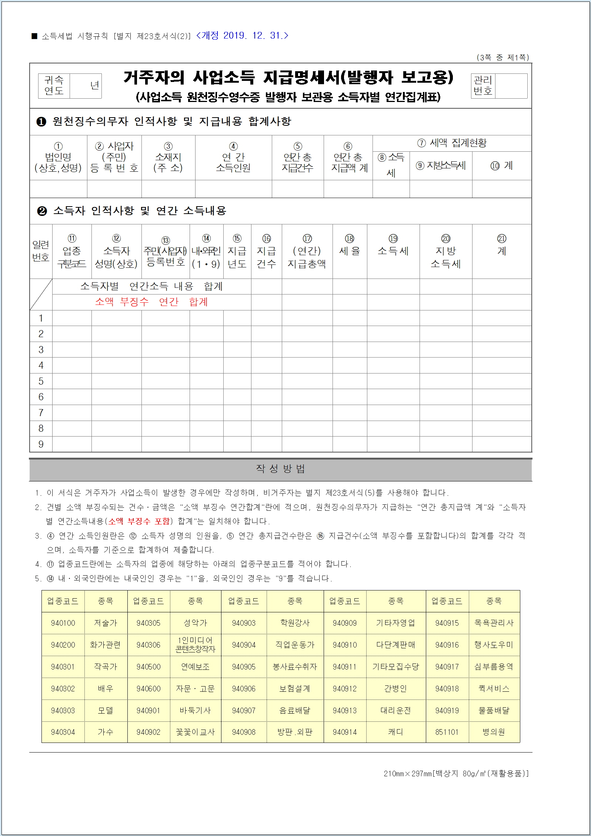

기타소득지급명세서-수정
■ 소득세법 시행규칙 [별지 제23호서식(4)] <개정 2017.03.10 개정>

 | 귀속 연도 |  | 2020 |  | 년 | 거주자의 기타소득 지급명세서(발행자 보고용) |  |  |  |  |  |  |  |  |  |  |  | 관리 번호

 |  |  |  |  |  | (거주자의 기타소득 원천징수영수증 발행자 보관용 소득자별 연간집계표)

 | 1. 원천징수의무자 인적사항 및 지급내용 합계사항
① 법 인 명 (상호,성명) |  |  |  | ② 사업자(주민) 등 록 번 호 |  |  |  | ③ 소 재 지 (주 소) |  |  |  |  | ④ 연간 소득 인원 | ⑤ 연 간 총지급 건 수 | ⑥연간 총지급액 계 |  | ⑧세액 집계현황
 |  |  |  |  |  |  |  |  |  |  |  |  |  |  |  |  | ⑨소득세 | ⑩지방소득세 | ⑫계
 |  |  |  |  |  |  |  |  |  |  |  |  |  |  | ⑦연간 소득금액 계 |  | ⑨법인세 | ⑫농어촌 특별세
신우회계법인 |  |  |  | 3128511111 |  |  |  | 충남 천안시 서북구 두정동 1369번지 청풍프라자 6층 |  |  |  |  | 10 | 240 | 50,000,000 |  | 2,000,000 | 200,000 | 2,200,000
 |  |  |  |  |  |  |  |  |  |  |  |  |  |  | 50,000,000 |  | 2,000,000 | 200,000
 |  |  |  |  |  |  |  |  |  |  |  |  | 10 | 240 | 10,000,000 |  | - | - | 2,200,000
 |  |  |  |  |  |  |  |  |  |  |  |  |  |  | 10,000,000 |  | - | -
 | 2. 소득자 인적사항 및 연간 소득내용
일련 번호 |  | ⑬ 소득 구분코드 |  |  | ⑭ 소득자 성명(상호) |  | 15. 주민(사업자) 등록번호 |  | 16. 내.외 국인 | 17. 지급 연도 | 18. 지급 건수 | 19. (연간) 지급총액 |  | 20. 필요경비 |  | 22. 세율 | 23. 소득세 | 24. 지방소득세 | 26. 계

 |  |  |  |  |  |  |  |  |  |  |  |  |  | 21. 소득금액 |  |  | 23. 법인세 | 25
 |  |  |  |  |  |  |  |  |  |  |  |  |  |  |  |  |  | 농어촌 특별세
1 |  | 68 |  |  | 주황규 |  | 7310241666666 |  | 1 | 2020 | 24 | 5,000,000 |  | 4,000,000 |  | 20% | 200,000 | 20,000 | 220,000
 |  |  |  |  |  |  |  |  |  |  |  |  |  | 4,000,000 |  |  | 200,000 | 20,000
 |  | 68 |  |  | 주황규 |  | 7310241666666 |  | 1 | 2020 | 24 | 5,000,000 |  | 1,000,000 |  |  |  |  | 220,000
 |  |  |  |  |  |  |  |  |  |  |  |  |  | 1,000,000
2 |  | 68 |  |  | 주황규 |  | 7310241666666 |  | 1 | 2020 | 24 | 5,000,000 |  | 4,000,000 |  | 20% | 200,000 | 20,000 | 220,000
 |  |  |  |  |  |  |  |  |  |  |  |  |  | 4,000,000 |  |  | 200,000 | 20,000
 |  | 68 |  |  | 주황규 |  | 7310241666666 |  | 1 | 2020 | 24 | 5,000,000 |  | 1,000,000 |  |  |  |  | 220,000
 |  |  |  |  |  |  |  |  |  |  |  |  |  | 1,000,000
3 |  | 68 |  |  | 주황규 |  | 7310241666666 |  | 1 | 2020 | 24 | 5,000,000 |  | 4,000,000 |  | 20% | 200,000 | 20,000 | 220,000
 |  |  |  |  |  |  |  |  |  |  |  |  |  | 4,000,000 |  |  | 200,000 | 20,000
 |  | 68 |  |  | 주황규 |  | 7310241666666 |  | 1 | 2020 | 24 | 5,000,000 |  | 1,000,000 |  |  |  |  | 220,000
 |  |  |  |  |  |  |  |  |  |  |  |  |  | 1,000,000
4 |  | 68 |  |  | 주황규 |  | 7310241666666 |  | 1 | 2020 | 24 | 5,000,000 |  | 4,000,000 |  | 20% | 200,000 | 20,000 | 220,000
 |  |  |  |  |  |  |  |  |  |  |  |  |  | 4,000,000 |  |  | 200,000 | 20,000
 |  | 68 |  |  | 주황규 |  | 7310241666666 |  | 1 | 2020 | 24 | 5,000,000 |  | 1,000,000 |  |  |  |  | 220,000
 |  |  |  |  |  |  |  |  |  |  |  |  |  | 1,000,000
5 |  | 68 |  |  | 주황규 |  | 7310241666666 |  | 1 | 2020 | 24 | 5,000,000 |  | 4,000,000 |  | 20% | 200,000 | 20,000 | 220,000
 |  |  |  |  |  |  |  |  |  |  |  |  |  | 4,000,000 |  |  | 200,000 | 20,000
 |  | 68 |  |  | 주황규 |  | 7310241666666 |  | 1 | 2020 | 24 | 5,000,000 |  | 1,000,000 |  |  |  |  | 220,000
 |  |  |  |  |  |  |  |  |  |  |  |  |  | 1,000,000
6 |  | 68 |  |  | 주황규 |  | 7310241666666 |  | 1 | 2020 | 24 | 5,000,000 |  | 4,000,000 |  | 20% | 200,000 | 20,000 | 220,000
 |  |  |  |  |  |  |  |  |  |  |  |  |  | 4,000,000 |  |  | 200,000 | 20,000
 |  | 68 |  |  | 주황규 |  | 7310241666666 |  | 1 | 2020 | 24 | 5,000,000 |  | 1,000,000 |  |  |  |  | 220,000
 |  |  |  |  |  |  |  |  |  |  |  |  |  | 1,000,000
7 |  | 68 |  |  | 주황규 |  | 7310241666666 |  | 1 | 2020 | 24 | 5,000,000 |  | 4,000,000 |  | 20% | 200,000 | 20,000 | 220,000
 |  |  |  |  |  |  |  |  |  |  |  |  |  | 4,000,000 |  |  | 200,000 | 20,000
 |  | 68 |  |  | 주황규 |  | 7310241666666 |  | 1 | 2020 | 24 | 5,000,000 |  | 1,000,000 |  |  |  |  | 220,000
 |  |  |  |  |  |  |  |  |  |  |  |  |  | 1,000,000
8 |  | 68 |  |  | 주황규 |  | 7310241666666 |  | 1 | 2020 | 24 | 5,000,000 |  | 4,000,000 |  | 20% | 200,000 | 20,000 | 220,000
 |  |  |  |  |  |  |  |  |  |  |  |  |  | 4,000,000 |  |  | 200,000 | 20,000
 |  | 68 |  |  | 주황규 |  | 7310241666666 |  | 1 | 2020 | 24 | 5,000,000 |  | 1,000,000 |  |  |  |  | 220,000
 |  |  |  |  |  |  |  |  |  |  |  |  |  | 1,000,000
9 |  | 68 |  |  | 주황규 |  | 7310241666666 |  | 1 | 2020 | 24 | 5,000,000 |  | 4,000,000 |  | 20% | 200,000 | 20,000 | 220,000
 |  |  |  |  |  |  |  |  |  |  |  |  |  | 4,000,000 |  |  | 200,000 | 20,000
 |  | 68 |  |  | 주황규 |  | 7310241666666 |  | 1 | 2020 | 24 | 5,000,000 |  | 1,000,000 |  |  |  |  | 220,000
 |  |  |  |  |  |  |  |  |  |  |  |  |  | 1,000,000
10 |  | 68 |  |  | 주황규 |  | 7310241666666 |  | 1 | 2020 | 24 | 5,000,000 |  | 4,000,000 |  | 20% | 200,000 | 20,000 | 220,000
 |  |  |  |  |  |  |  |  |  |  |  |  |  | 4,000,000 |  |  | 200,000 | 20,000
 |  | 68 |  |  | 주황규 |  | 7310241666666 |  | 1 | 2020 | 24 | 5,000,000 |  | 1,000,000 |  |  |  |  | 220,000
 |  |  |  |  |  |  |  |  |  |  |  |  |  | 1,000,000

 | 작성방법
 | ※ 「소득세법」 제21조제1항제26호에 따른 종교인소득에 대해서는 2018년 1월 1일 이후에 발생하는 종교인소득을 지급하는 경우부터 적용됩니다.
 | 1. 이 서식은 거주자에게 기타소득을 지급하는 경우 작성하며, ⑬ 소득구분코드란은 제2쪽을 참조하여 해당 코드를 적습니다.
 | 2. 란부터 란까지 중 세액이 소액 부징수(1천원 미만을 말합니다)에 해당하는 경우에는 세액을 "0"으로 적으며, 원천징수의무자가 지급하는
 | ⑥ 연간 총지급액계와 ⑦ 소득자별 연간소득금액(소액 부징수를 포함합니다)합계는 일치해야 합니다.
 | 3. ④ 연간소득인원란은 14. 소득자성명(상호)란의 인원을, ⑤ 연간총지급건수란은 18.지급건수(소액 부징수를 포함합니다)의 합계를 적
 | 으며, 연간 지급한 원천징수소득 중 소득자를 기준으로 합계하여 제출합니다.
 | 4. 16. 내ㆍ외국인란은 내국인의 경우 "1"을 외국인의 경우 "9"를 각각 적습니다.
 | 5. (연간)지급총액란은 「소득세법」 제12조제5호아목에 따라 비과세되는 종교인소득을 제외하고 적습니다.
 | 6. 21.소득금액란은 19. (연간)지급총액에서 20. 필요경비를 뺀 금액을 적습니다.
 | 7. 서화ㆍ골동품 양도소득(소득구분코드 64)의 경우 4쪽의 서화ㆍ골동품 양도소득 명세서를 반드시 작성하여 제출하여야 합니다.
 | 8. ⑬ 소득구분코드의 작성은 다음 표에 따라 구분하여 적습니다.
 |  |  |  |  |  |  |  |  |  |  |  |  |  |  |  |  |  |  |  | 210㎜×297㎜(일반용지 60g/㎡(재활용품))

